Om søknadene
Hentet fra det elektroniske søknadsskjemaet på udir.no for søknad om tilskudd til skoleturer i skoleåret 2026/2027:
https://www.udir.no/om-udir/tilskudd-og-prosjektmidler/tilskudd-og-prosjektmidler-for-andre/tilskudd-til-skoleturer-i-forbindelse-med-handlingsplan-mot-antisemittisme/

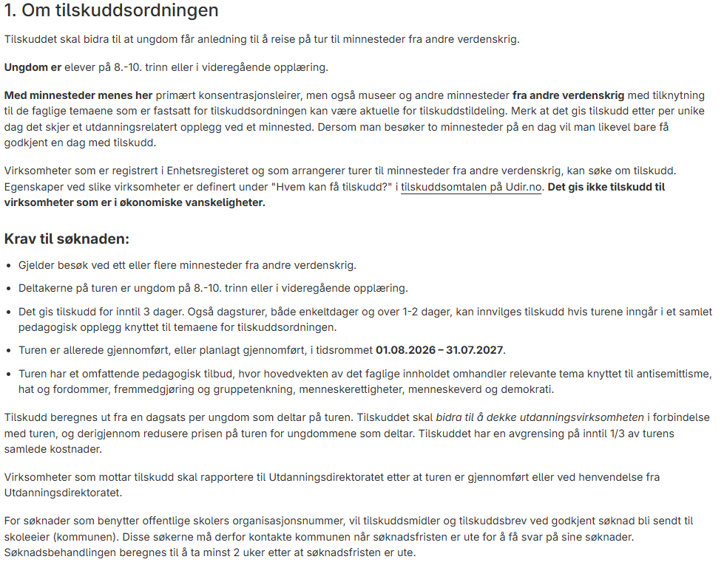
 | FOR SØKERE SOM ØNSKER Å BRUKE DETTE EXCEL-BASERTE SØKNADSSKJEMAET:
 | * Det skal ikke leveres et vedlegg med det pedagogiske opplegget per tur det søkes tilskudd for.
 | * Det skal ikke leveres et vedlegg med reiseprogram per tur det søkes tilskudd for.
 | * Det skal ikke leveres et vedlegg med oversikt over totale kostnader inkl. angivelse av
 | utdanningskostnader, per tur.
 | * Søker SKAL i søknadsskjemaet bekrefte at søkeren ikke er i økonomiske vanskeligheter.
 | Les mer her om når et foretak er i økonomiske vanskeligheter (bl.a. pkt. 16.2 og 17.3).

 | Utdanningsdirektoratet vil kunne be søkeren om å legge frem slik dokumentasjon
 | (pedagogisk opplegg, reiseprogram og kostnadsoppsett) for turer det søkes tilskudd for.
 | Dokumentasjonen vil bli gjennomgått for å se at turene oppfyller kravene for ordningen.

 | VEDRØRENDE BEKREFTELSE PÅ Å IKKE VÆRE I ØKONOMISKE VANSKELIGHETER:
 | «Søker erklærer at virksomheten ikke faller inn under statsstøtteregelverkets definisjon for å
 | være i økonomiske vansker, og at dersom virksomheten er eller kommer i vanskeligheter innen
 | mottatt tilskudd i sin helhet er videreutbetalt til turdeltaker, skal virksomheten umiddelbart
 | orientere Utdanningsdirektoratet om dette.»

INNSENDING AV SØKNADER/EXCEL FIL:
Excel-filen sendes per e-post til post@udir.no.
E-posten merkes med "2026/5692, søknader om tilskudd til
skoleturer - handlingsplan mot antisemittisme"
Søknadsfrist: 9. oktober 2026

 | Søk om tilskudd for turer i skoleåret 2026/2027!

Søknader 2026-2027
Utfylt excel-fil sendes per e-post til post@udir.no.
E-posten merkes med "2026/5692, søknader fra turoperatører skoleåret 2026-27 -
Tilskudd til skoleturer i forbindelse med handlingsplan mot antisemittisme"
Søknadsfrist: 9. oktober 2026
Tilskudd til skoleturer - handlingsplan mot antisemittisme, kap. 225 post 66 |  |  |  |  |  |  |  | Turoperatøren har enda ikke gjort alle de nødvendige bekreftelsene for søknaden (jf. grønn boks nedenfor)! |  |  |  |  |  |  |  | 0
Søknader om tilskudd for turer i skoleåret 2026-2027. |  |  |  |  |  |  |  | Bekreftelser som gjelder for ALLE turene det søkes tilskudd for i dette søknadsskjemaet:
Turoperatør, navn: |  |  |  |  |  |  |  |  | FALSE
Turoperatør, organisasjonsnr.: |  |  |  |  |  |  |  |  | FALSE
Turoperatør, bankkontonummer: |  |  |  |  |  |  |  |  | FALSE
Turoperatør, navn på kontaktperson: |  |  |  |  |  |  |  |  | FALSE
Kontaktpersonens tel.nr.: |  |  |  |  |  |  |  |  | FALSE
Kontaktpersonens e-post:
Eksempel på reiseprogram:
Eksempel på pedagogisk opplegg:
Minnesteder som skal besøkes: Dato for besøket og navn på minnested
Navn på skolen(e) for ungdommer som skal dra på tur | Klassen ungdommene som skal dra på tur går i (for eksempel 9B) | Navn på kommune hvor skolen(e) ligger | Navn på fylke hvor skolen(e) ligger | Reisens startdato | Reisens sluttdato | Antall over-nattinger | Antall UNGDOMMER som skal delta på turen | Totalt antall DELTAKERE på turen (inkl. ledsagere, lærere etc.) | TOTALE KOSTNADER for turen (for alle deltakere) | Herav kostnader relatert til UTDANNINGS-VIRKSOMHETEN | Dato 1 | Minnested 1 | Dato 2 | Minnested 2 | Dato 3 | Minnested 3 | Dato 4 | Minnested 4 | Annen informasjon som søker ønsker å gi i forbindelse med søknaden

